Sheet1
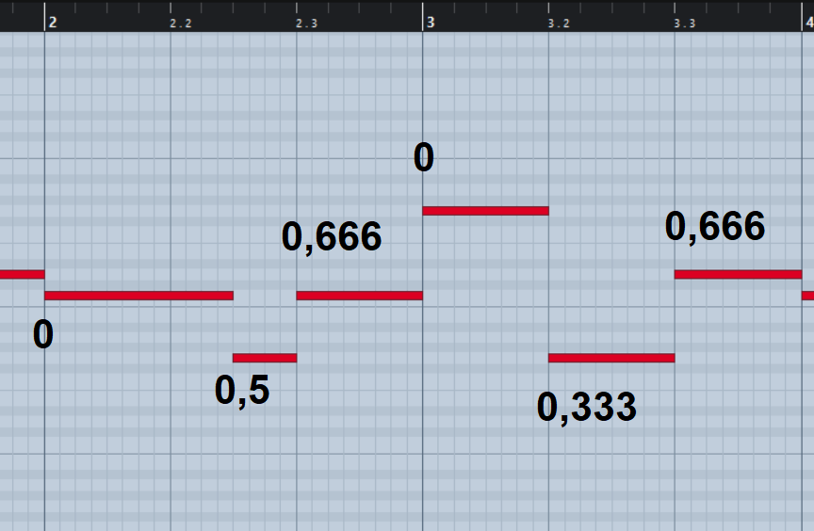
148 |  | Indice
Unnamed: 0 | 148 | ELIMINAR
first_time_signature | 3/4 | el primer compas que aparece
cant_time_signatures | 19 | ELIMINAR
bpm | 104 | beats por minuto (tempo)
compases | 18 | duracion del tema en compases
avg_notes_quantified | 0 | cantidad de notas que tuvieron que ajustarse a la grilla. Esto és porque hay temas que estan dentro de grilla y otros que ignoran la grilla y pueden afectar algunos de los parametros que siguen abajo
tempo_changes | 0 | ELIMINAR
tonalidad | C | Tomando las 7 notas que mas se repiten responde a esta escala - no tiene gran valor predictivo la tonalidad
tonalidad_escala | M | Si es mayor o menor
scale_coverage | 98.59 | las 7 notas de la tonalidad son un 98% del total de las notas
mayor_chord_coverage | 70.36 | las 3 notas que comprenden el acorde mayor de la tonalidad cubren un 70.3%
minor_chord_coverage | 49.99 | las 3 que comprenden el acorde menor de la tonaliad cubren un 50%
scale_note_avg_1 | 37.96 | cobertura por grados, como la escala es de C esta columna corresponde a C
scale_note_avg_2 | 24.07 | D
scale_note_avg_3 | 11.11 | E
scale_note_avg_4 | 8.33 | F
scale_note_avg_5 | 6.94 | G
scale_note_avg_6 | 6.48 | A
scale_note_avg_7 | 3.7 | B
avr_vertical_notes | 0.944444 | porcentaje de notas que coinciden verticalemtne con otras notas
duracion_seg | 33 | duracion del tema en segundos
tracks_used | 3 | cantidad de pistas dentro del midi
avg_simult_Piano | 0.944444 | avg_simult_intrumento es la coincidencia de notas verticales por instrumento. Ene ste caso al ser un solo isntrumento coincide con avr_vertical_notes
Piano | 7 | Intrumento (siempre que veas un instrumento suelto muestra la cantidad de veces que suena ese instrumento por segundo)
note_num_mean | 49 | note_num es son las notas desde el do mas grave al si mas agudo en numeros. Todas estas variables salen del describe. Muchas de estas variables resultaron ser bastante ponderadas en el feature selection del random forest
note_num_std | 268,025
note_num_min | 0
note_num_25% | 47.75
note_num_50% | 60
note_num_75% | 67
note_num_max | 79
Octave_mean | 377,315 | lo mismo que la columna de arriba pero con Octavas
Octave_std | 20,886
Octave_min | 0
Octave_25% | 3.75
Octave_50% | 5
Octave_75% | 5
Octave_max | 6
duration_mean | 756,148 | lo mismo con la duración
duration_std | 458,458
duration_min | 0
duration_25% | 512
duration_50% | 1024
duration_75% | 1024
duration_max | 1536
ff | 0.787037 | porcentaje de notas clasificadas de pianisimo a fortísimo, algo quedo medio raro en como las clasifica, voy a averiguar y arreglarlo, pero tomalas igual que en todo caso las divide solo en 2 pero igual las separa
pp | 0.212963
f | 0
mf | 0
m | 0
p | 0
0.5 | 0.148148 | todas las variables que veas como numeros sueltos son percentaje de duraciones de las notas teniendo en cuenta que 1 es una negra 0,5 es una corchea, etc…
1.0 | 0.569444
0.0 | 0.212963
0.25 | 0.00462963
0.75 | 0.00462963
1.5 | 0.0601852
('Piano', 0.0) | 4 | estas variables que encuentres (instrumento, espacio del compas) te dejo una imagen para graficarlo mejor. Pero son la cantidad de veces por compas que esa nota está en ese mismo lugar del compas. 0,0 es cuando empieza el compas.. 0,5 es en la mitad del compas. Como estamos en un compas ternario (3/4) 0,333 es la segunda negra 0,666 es la tercer negra
('Piano', 0.333) | 2
('Piano', 0.667) | 4
('Piano', 0.5) | 1
('Piano', 0.833) | 0.333333
Genero | Classical | genero
Grupo | Bach | grupo
tema | 013705ch | tema

